Лист1
Фото | Текст | Хештеги
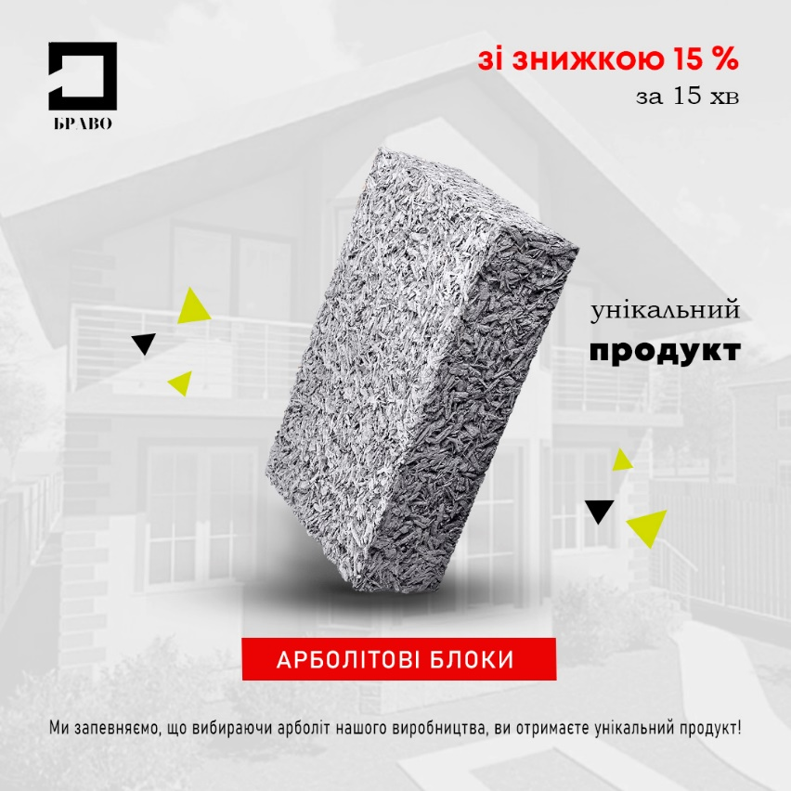 | ВЖЕ ЧАС! Якщо Ви хочете побудувати будинок з якісного арболіту цього року, то час настав.. Ми Вам в цьому допоможемо! За складом арболіт є одним із найбільш екологічних матеріалів. Наведемо декілька переваг, які не залишуть у Вас сумнівів, щодо вибору цього продукту: 👍Арболіт не підтримує горіння та є зручним для обробки. 👍Арболіт має підвищену міцність на вигин. У разі граничних навантажень арболітовий блок не ламається, а лише оборотно деформується з можливістю відновлення початкової форми. 👍Стіни з арболітового блоку зводяться в найкоротші терміни, а оздоблення можливе відразу після забудови! Ви можете у нас не тільки купити арболіт, але й замовити будівництво. Дивіться наші роботи та наважуйтесь вже на свій будинок! Підберемо проєкт будинку з використанням сучасних технології з допомогою арболітних блоків зі знижкою 15% за 15 хвилин! Хочете дізнатися більше про наші блоки? Ми завжди раді Вашому дзвінку! Консультація за телефоном +38 (067) 440-24-31 "Арболітові блоки", Житомирська обл., Коростенський р-н., с. Українка, хутір БРАВО, а також чекаємо Вас в direct, Facebook або на сайті (посилання в шапці профілю). 🔥Всім якісного арболіту🔥 | #home #woodstone #uaarbolit #arbolit #арболіт #будівництвопідключ #арболітовийбудинок #будівництвоарболітових будинків #виробництвоарболіту #купівляарболіту #щепа #ліс #арболітовіблоки #арболітовийблок #домизарболита #дизайн #екологія

